Business Function
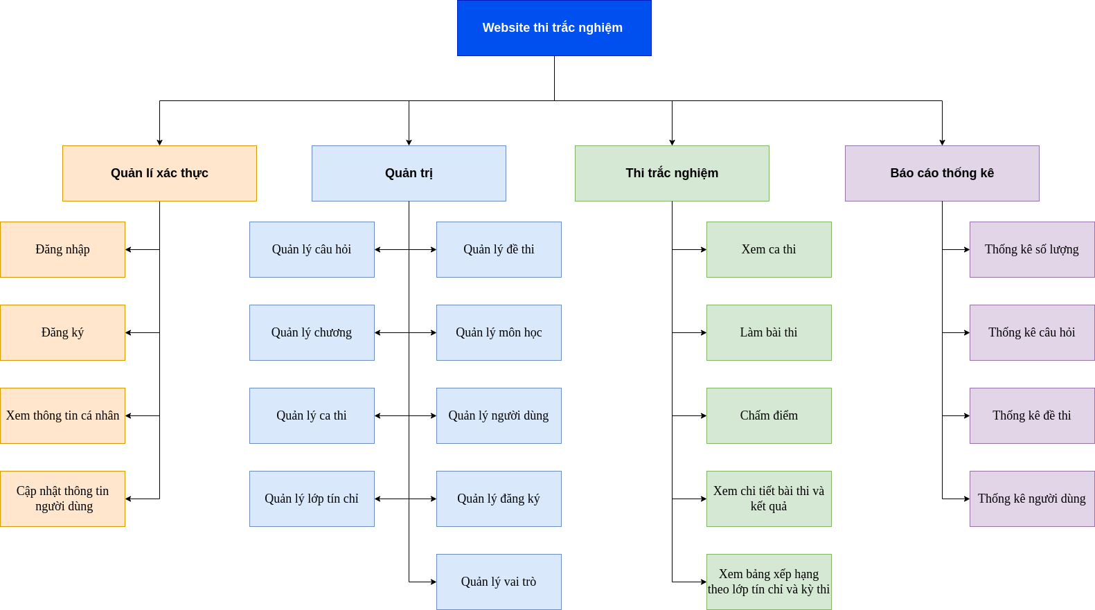
Basic design | System | Xây dựng website quản lý thi trắc nghiệm | function | Create by | LVHuan | date | Create | 05/10/2023 | acceptor
 | Process. Name | Business Function |  |  |  |  | Update | 05/10/2023

Đăng nhập
Basic design |  |  |  | System | Xây dựng website quản lý thi trắc nghiệm | function | Đăng nhập | Create by | VietND | date | Create | 05/10/2023 | acceptor
 |  |  |  | Process. Name | Đăng nhập |  |  |  |  |  | Update | 05/10/2023

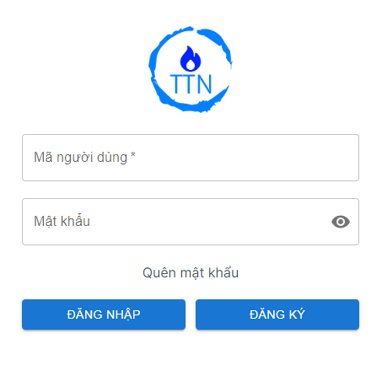
 | *Hình ảnh giao diện

Vùng nhập Username

Vùng nhập Password

Nút chuyển đến lấy lại pasword

Nút Đăng nhập
Nút chuyển đến đăng ký

 | ＊Mô tả chức năng
 |  | - Dùng để user đăng nhập với ứng dụng
 |  | - Người dùng nhập đầy đủ username và password để đăng nhập
 |  | - Khi nhấn button Đăng nhập, hệ thống sẽ kiểm tra username và password người dùng nhập vào, sau đó sẽ kiểm tra tài khoản đã tồn tại trong hệ thống hay chưa?
 |  |  | + Nếu có lỗi thì thông báo lỗi tại màn hình này.
 |  |  | + Nếu không có lỗi, đăng nhập thành công sẽ chuyển sang màn hình chính

Đăng ký
Basic design |  |  |  | System | Xây dựng website quản lý thi trắc nghiệm | function | Đăng ký | Create by | VietND | date | Create | 05/10/2023 | acceptor
 |  |  |  | Process. Name | Đăng ký |  |  |  |  |  | Update | 05/10/2023

 | *Hình ảnh giao diện

Nút trở về màn hình trước

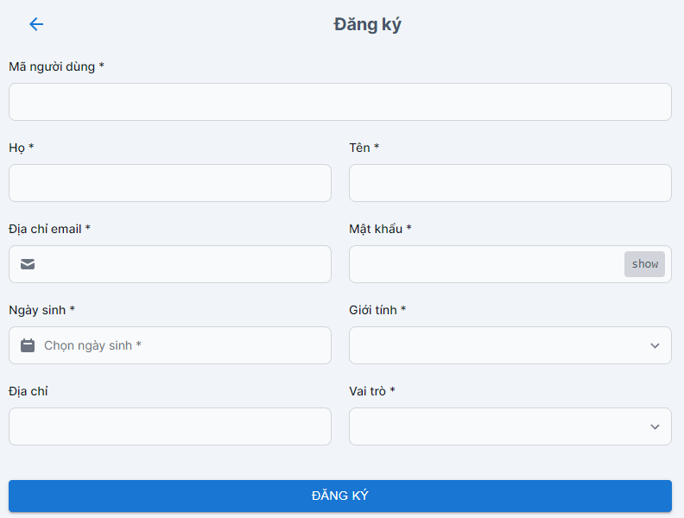

Button Đăng ký

 | ＊Mô tả chức năng
 |  | - Dùng để user đăng kí tài khoản mới
 |  | - Kiểm tra các lỗi cơ bản:
 |  |  | + Không điền đầy đủ thông tin (Tất cả các fields phải được nhập đầy đủ)
 |  |  | + Định dạng email, password, kiểm tra password trùng hay không?
 |  | - Khi nhấn button Đăng kí, hệ thống bắt đầu xử lí, kiểm tra lỗi người dùng nhập, kiểm tra lỗi đăng kí tài khoản.
 |  |  | + Nếu có lỗi thì thông báo lỗi tại màn hình này.
 |  |  | + Nếu không có lỗi, thông báo đăng nhập thành công, ghi nhớ đăng nhập và chuyển sang màn hình chính
 |  | - Có nút Back (Quay về màn hình trước đó)

Giao diện sinh viên
Basic design |  |  |  |  | System | Xây dựng website quản lý thi trắc nghiệm | function | Giao diện sinh viên | Create by | VietND | date | Create | 05/10/2023 | acceptor
 |  |  |  |  | Process. Name | Giao diện sinh viên |  |  |  |  |  | Update | 05/10/2023

 | *Hình ảnh giao diện
Tab điều hướng người dùng

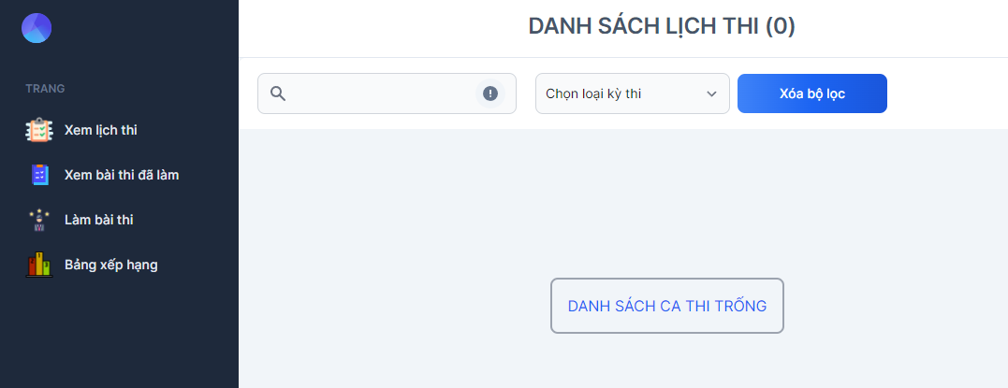
Khu vực tìm kiếm

Tab xem lịch thi

Tab xem bài thi đã làm
Nội dung tương ứng

Tab làm bài thi

Tab bảng xếp hạng

 |  | * Mô tả chức năng

 |  |  | - Bao gồm 4 Tab chính:
 |  |  |  | + Tab 1: Hiển thị danh sách lịch thi
 |  |  |  | + Tab 2: Hiển thị bài thi đã làm
 |  |  |  | + Tab 3: Làm bài thi
 |  |  |  | + Tab 4: Hiển thị bảng xếp hạng
 |  |  | Khi người dùng chọn vào Tab nào thì Hiển thị nội dung tương ứng với Tab đó

Thay đổi thông tin
Basic design |  |  | System | Xây dựng website quản lý thi trắc nghiệm | function | Thay đổi thông tin | Create by | VietND | date | Create | 05/10/2023 | acceptor
 |  |  | Process. Name | Thay đổi thông tin |  |  |  |  |  | Update | 05/10/2023
Nút trở về màn hình trước
 | *Hình ảnh giao diện

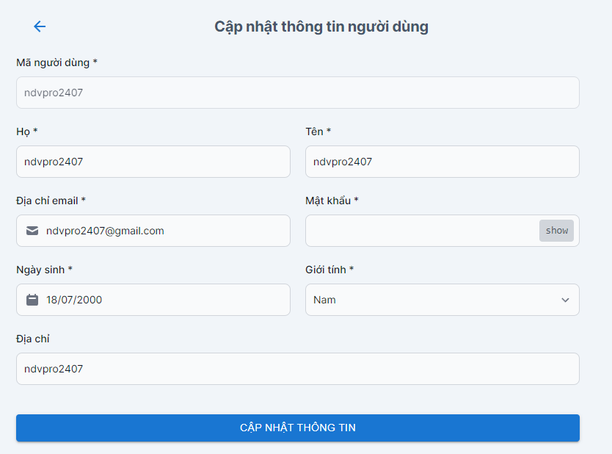

Nút cập nhật thông tin

 | ＊Mô tả chức năng
 |  | - Hiển thị chi tiết thông tin của người dùng
 |  | - Người dùng tiến hành cập nhật thông tin sau đó ấn nút cập nhật thông tin

Giao diện giảng viên
Basic design |  |  |  | System | Xây dựng website quản lý thi trắc nghiệm | function | Giao diện giảng viên | Create by | VietND | date | Create | 05/10/2023 | acceptor
 |  |  |  | Process. Name | Giao diện giảng viên |  |  |  |  |  | Update | 05/10/2023

 | *Hình ảnh giao diện
Tab xem câu hỏi

Khu vực tìm kiếm
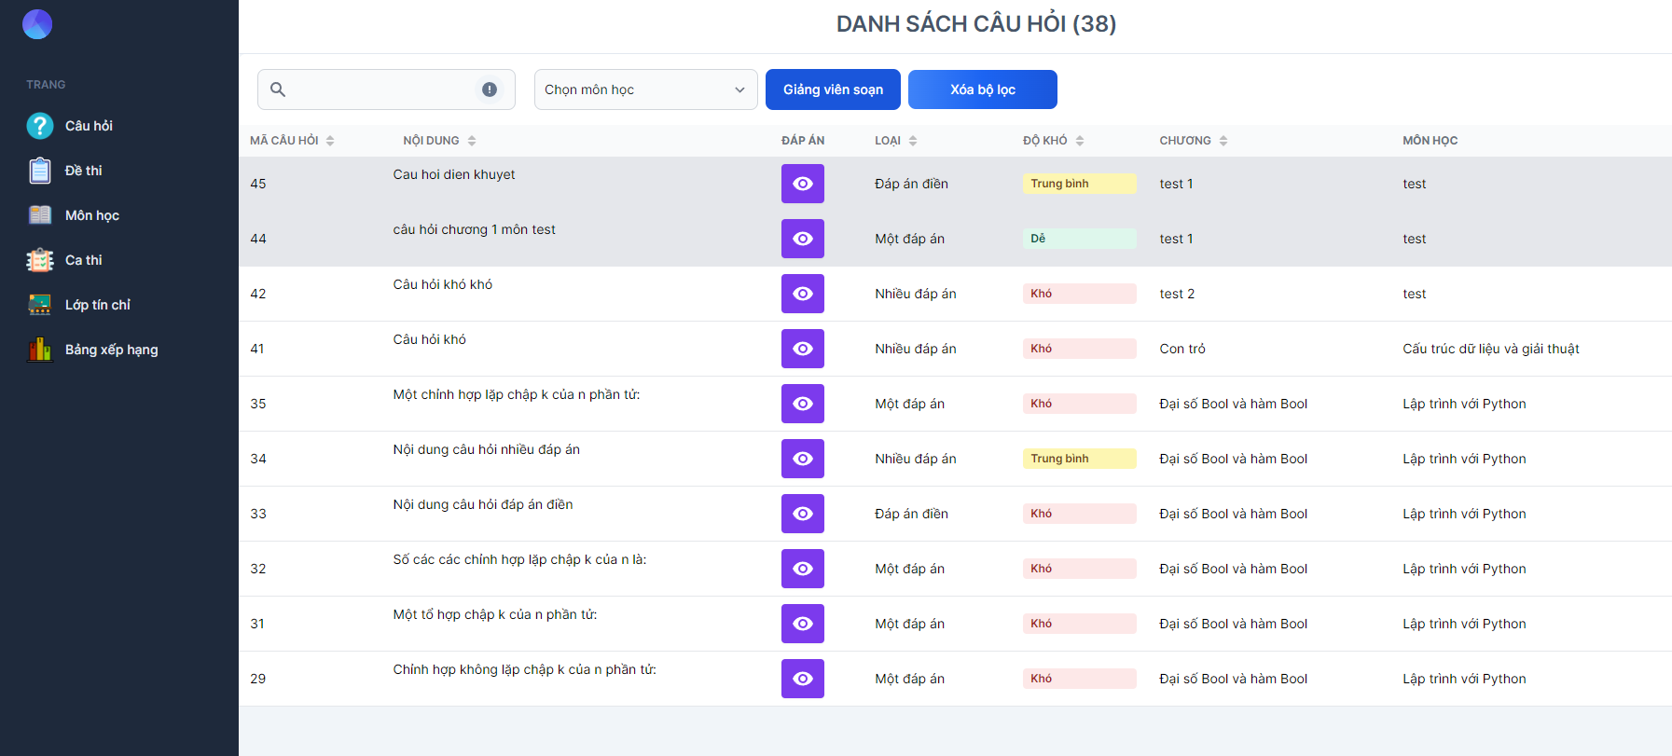
Tab xem đề thi

Tab xem môn học

Nội dung
Tab xem ca thi

Tab xem lớp tín chỉ

Tab xem bảng xếp hạng

 | ＊Mô tả chức năng
 |  | - Dùng để user đăng nhập với ứng dụng
 |  | - Người dùng nhập đầy đủ username và password để đăng nhập
 |  | - Khi nhấn button Đăng nhập, hệ thống sẽ kiểm tra username và password người dùng nhập vào, sau đó sẽ kiểm tra tài khoản đã tồn tại trong hệ thống hay chưa?
 |  |  | + Nếu có lỗi thì thông báo lỗi tại màn hình này.
 |  |  | + Nếu không có lỗi, đăng nhập thành công sẽ chuyển sang màn hình chính

Giao diện quản trị viên
Basic design |  |  | System | Xây dựng website quản lý thi trắc nghiệm | function | Giao diện quản trị viên | Create by | VietND | date | Create | 05/10/2023 | acceptor
 |  |  | Process. Name | Giao diện quản trị viên |  |  |  |  |  | Update | 05/10/2023

 | *Hình ảnh giao diện
Tab xem câu hỏi

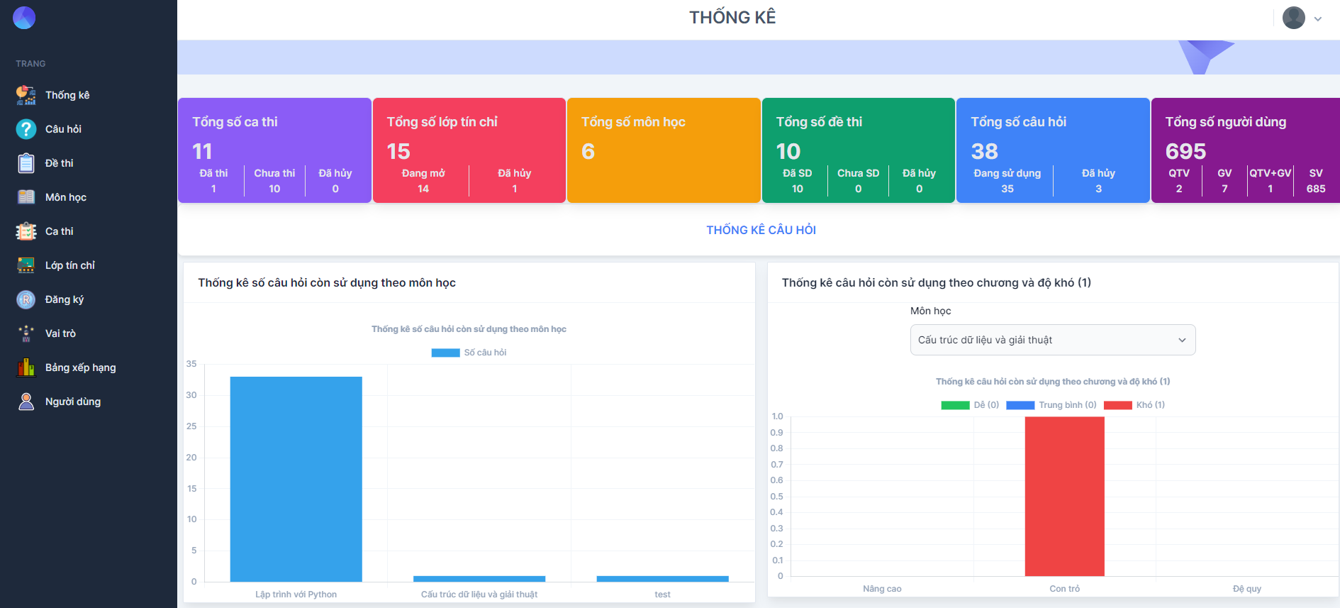

Tab xem đề thi

Tab xem môn học

Tab xem ca thi

Tab xem lớp tín chỉ

Tab xem bảng xếp hạng

 | ＊Mô tả chức năng
 |  | - Bao gồm 6 tab chính
 |  | + Tab 1: Hiển thị danh sách các câu hỏi
 |  | + Tab 2: Hiển thị danh sách các đề thi
 |  | + Tab 3 : Hiển thị danh sách các môn học
 |  | + Tab 4 : Hiển thị danh sách các ca thi
 |  | + Tab 5 : Hiển thị danh sách các lớp tín chỉ
 |  | + Tab 6 : Hiển thị danh sách các bảng xếp hạng
 |  | - Khi người dùng chọn vào tab nào thì hiển thị nội dung tương ứng với Tab đó

Câu hỏi
Basic design |  |  |  | System | Xây dựng website quản lý thi trắc nghiệm | function | Câu hỏi | Create by | VietND | date | Create | 05/10/2023 | acceptor
 |  |  |  | Process. Name | Câu hỏi |  |  |  |  |  | Update | 05/10/2023

 | *Hình ảnh giao diện

Thanh tìm kiếm
Nút lọc câu hỏi của giảng viên

Nút xóa bộ lọc

Nút thêm câu hỏi

Nút sửa
Nút xóa
Nút hủy

Nút xem chi tiết đáp án

 | ＊Mô tả chức năng
 |  | - Hiển thị danh sách các câu hỏi
 |  | - Giảng viên hoặc quản trị viên có thể thêm câu hỏi cho từng môn học, từng chương
 |  |  | + Tìm kiếm, lọc câu hỏi theo môn học, giảng viên
 |  |  | +Sửa câu hỏi cũ, sửa đáp án, sửa chương của câu hỏi, xóa câu hỏi hoặc hủy câu hỏi

Thêm câu hỏi
Basic design |  |  |  | System | Xây dựng website quản lý thi trắc nghiệm | function | Thêm câu hỏi | Create by | VietND | date | Create | 05/10/2023 | acceptor
 |  |  |  | Process. Name | Thêm câu hỏi |  |  |  |  |  | Update | 05/10/2023
Nội dung câu hỏi
 | *Hình ảnh giao diện

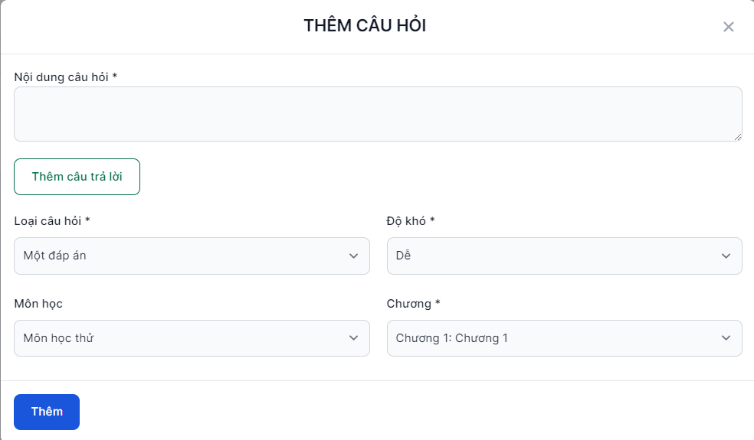

Độ khó
Nút thêm câu trả lời

Loại câu hỏi

Tên môn học
Chương

Nút thêm câu hỏi

 | ＊Mô tả chức năng
 |  | - Cho phép giảng viên, quản trị viên thêm câu hỏi
 |  | - Nhập câu hỏi, nhập câu trả lờim lựa chọn độ khó, loại câu hỏi, môn học, chương, sau đó ấn nút thêm
 |  |  | + Nếu đáp ứng đủ điều kiện các trường, lưu câu hỏi vào CSDL

Đề thi
Basic design |  |  |  | System | Xây dựng website quản lý thi trắc nghiệm | function | Đề thi | Create by | VietND | date | Create | 05/10/2023 | acceptor
 |  |  |  | Process. Name | Đề thi |  |  |  |  |  | Update | 05/10/2023

 | *Hình ảnh giao diện

Thanh tìm kiếm
Nút lọc đề thi của giảng viên
Nút xóa bộ lọc

Nút sửa
Nút xóa

 | ＊Mô tả chức năng
 |  | - Giảng viên và quản trị viên có thể xem, thêm, xóa, chỉnh sửa đề thi
 |  | - Khi nhấn button "Chỉnh sửa", hệ thống sẽ kiểm tra lỗi:
 |  |  | + Nếu có lỗi sẽ thông báo cho người dùng tại màn hình này
 |  |  | + Nếu không có lỗi, hệ thống cập nhật CSDL và quay lại màn hình chính

Thêm đề thi
Basic design |  |  |  | System | Xây dựng website quản lý thi trắc nghiệm | function | Thêm đề thi | Create by | VietND | date | Create | 05/10/2023 | acceptor
 |  |  |  | Process. Name | Thêm đề thi |  |  |  |  |  | Update | 05/10/2023
Tên đề thi
Tên môn học
 | *Hình ảnh giao diện

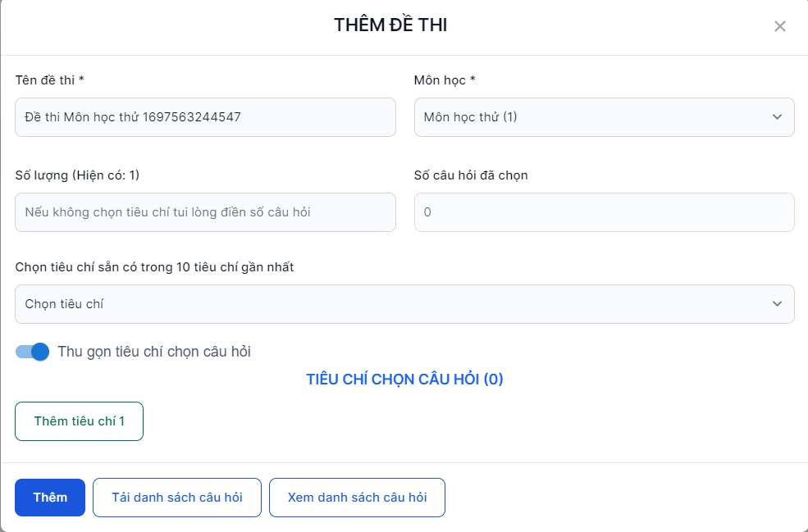

Số lượng câu hỏi
Số câu hỏi đã chọn

Chọn tiêu chí câu hỏi

Nút tải danh sách câu hỏi
Nút xem danh sách câu hỏi
Nút thêm đề thi

 | ＊Mô tả chức năng
 |  | - Cho phép giảng viên, quản trị viên thêm đề thi
 |  | - Nhập tên đề thi, chọn môn học, nhập số lượng câu hỏi, lựa chọn tiêu chí lấy câu hỏi, sau đó ấn nút tải danh sách câu hỏi để tải các câu hỏi
 |  |  | + Sau khi tải danh sách câu hỏi, ấn nút xem danh sách câu hỏi để xem các câu hỏi đã được chọn ra cho đề thi
 |  |  | + Sau khi ấn nút thêm đề thi, kiểm tra các điều kiện, nếu thỏa mãn lưu vào CSDL, nếu không thì hiện thị lỗi ra màn hình

Môn học
Basic design |  |  | System | Xây dựng website quản lý thi trắc nghiệm | function | Môn học | Create by | VietND | date | Create | 05/10/2023 | acceptor
 |  |  | Process. Name | Môn học |  |  |  |  |  | Update | 05/10/2023

Thanh tìm kiếm
 | *Hình ảnh giao diện

Nút thêm môn học

Nút sửa
Nút xóa
Nút xem chi tiết môn học

 | ＊Mô tả chức năng
 |  | - Quản trị viên có thể xem, thêm , sửa, xóa danh sách các môn học
 |  | - Khi click chọn vào mã môn học, sẽ xem được chi tiết môn học, chương, danh sách câu hỏi của môn học đó

Thêm môn học
Basic design |  |  |  | System | Xây dựng website quản lý thi trắc nghiệm | function | Thêm môn học | Create by | VietND | date | Create | 05/10/2023 | acceptor
 |  |  |  | Process. Name | Thêm môn học |  |  |  |  |  | Update | 05/10/2023

Mã môn học
 | *Hình ảnh giao diện

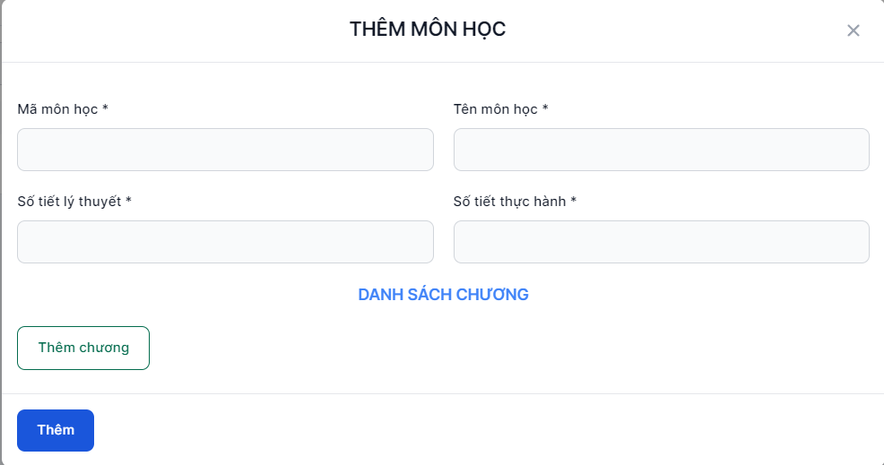
Tên môn học

Số tiết lý thuyết
Số tiết thực hành

Nút thêm chương

Nút thêm môn học

 | ＊Mô tả chức năng
 |  | - Cho phép quản trị viên thêm môn học
 |  | - Nhập tên môn học, mã môn học, số tiết lý thuyết, số tiết thực hành, thêm chương cho môn học
 |  |  | + Sau khi tải danh sách câu hỏi, ấn nút xem danh sách câu hỏi để xem các câu hỏi đã được chọn ra cho đề thi
 |  |  | + Sau khi ấn nút thêm, kiểm tra các điều kiện, nếu thỏa mãn lưu vào CSDL, nếu không thì hiện thị lỗi ra màn hình

Quên mật khẩu
Basic design |  |  | System | Xây dựng website quản lý thi trắc nghiệm | function | Quên mật khẩu | Create by | VietND | date | Create | 05/10/2023 | acceptor
 |  |  | Process. Name | Quên mật khẩu |  |  |  |  |  | Update | 05/10/2023

Nút trở về màn hình trước
 | *Hình ảnh giao diện

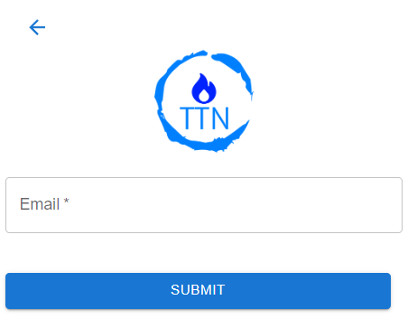

Vùng nhập email

Nút submit

 | ＊Mô tả chức năng
 |  | - Lấy lại password khi người dùng quên password
 |  | - Khi click "Submit", xử lí gửi email với đường link để người dùng thay đổi mật khẩu mới

Người dùng
Basic design |  |  | System | Xây dựng website quản lý thi trắc nghiệm | function | Người dùng | Create by | VietND | date | Create | 05/10/2023 | acceptor
 |  |  | Process. Name | Người dùng |  |  |  |  |  | Update | 05/10/2023

Nút xóa bộ lọc
 | *Hình ảnh giao diện
Thanh tìm kiếm

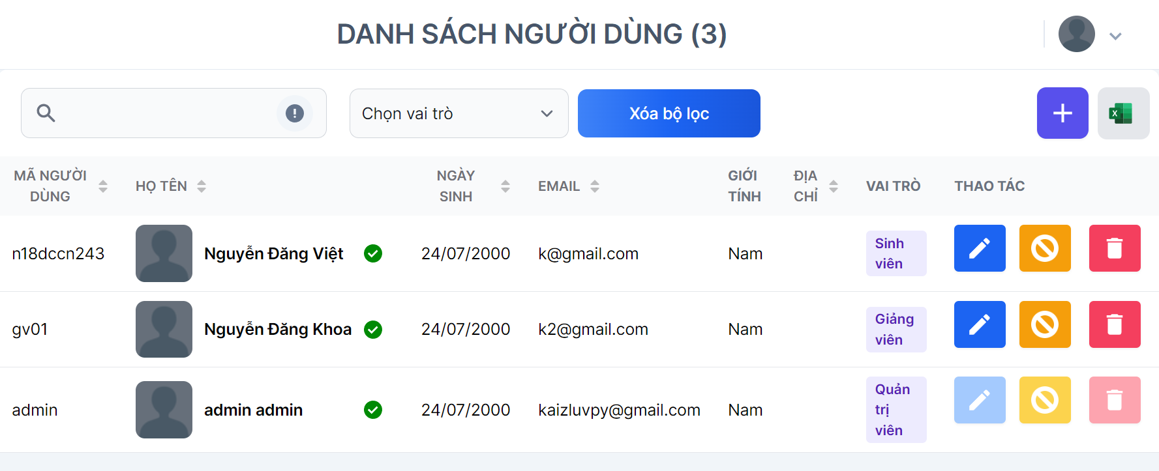

Nút thêm người dùng

Nút sửa
Nút xóa

Nút hủy

 | ＊Mô tả chức năng
 |  | - Quản trị viên có thể xem, thêm , sửa, xóa, hủy người dùng
 |  | - Khi click nút thêm, sẽ hiện ra giao diện thêm người dùng mới

Thêm người dùng
Basic design |  |  |  | System | Xây dựng website quản lý thi trắc nghiệm | function | Thêm người dùng | Create by | VietND | date | Create | 05/10/2023 | acceptor
 |  |  |  | Process. Name | Thêm người dùng |  |  |  |  |  | Update | 05/10/2023

Mã người dùng
 | *Hình ảnh giao diện
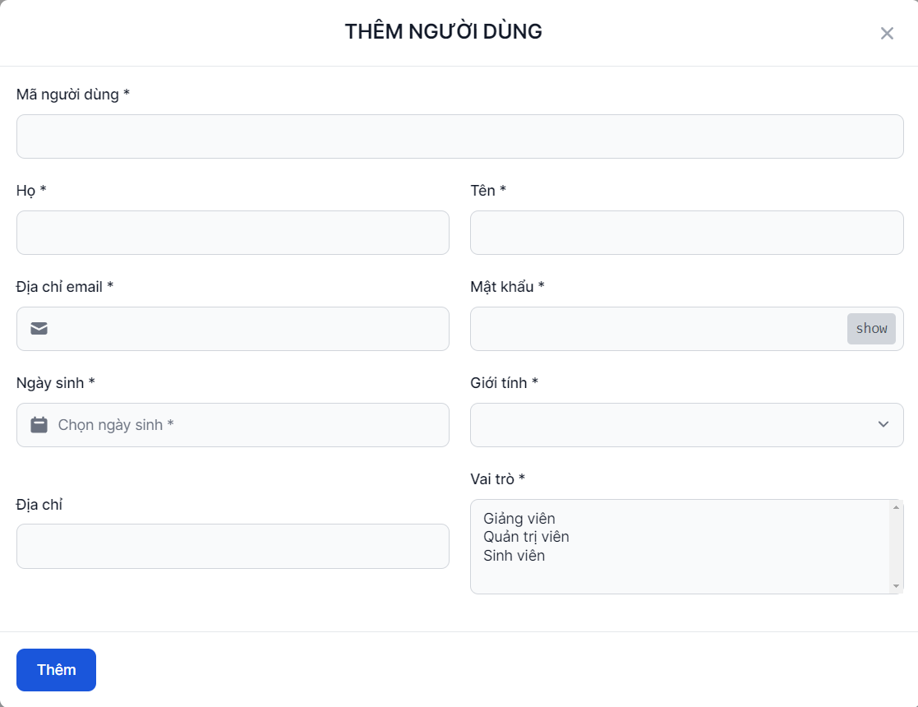

Tên

Họ

Nút hiện mật khẩu

Mật khẩu
Địa chỉ email

Ngày sinh
Giới tính

Vai trò

Nút thêm người dùng

 | ＊Mô tả chức năng
 |  | - Cho phép quản trị viên thêm người dùng
 |  | - Nhập mã người dùng, họ, tên, địa chỉ email, mật khẩu, giới tính, vai trò của người dùng
 |  |  | + Sau khi điền hết các trường bắt buộc (*), ấn nút thêm để thêm người dùng mới
 |  |  | + Sau khi ấn nút thêm, kiểm tra các điều kiện, nếu thỏa mãn lưu vào CSDL, nếu không thì hiện thị lỗi ra màn hình

